V. Paisajístico
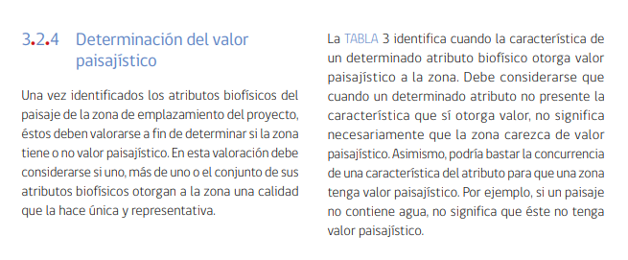
Fuente:
https://www.sea.gob.cl/sites/default/files/imce/archivos/2019/03/13/guia_valor_paisajistico_websea.pdf

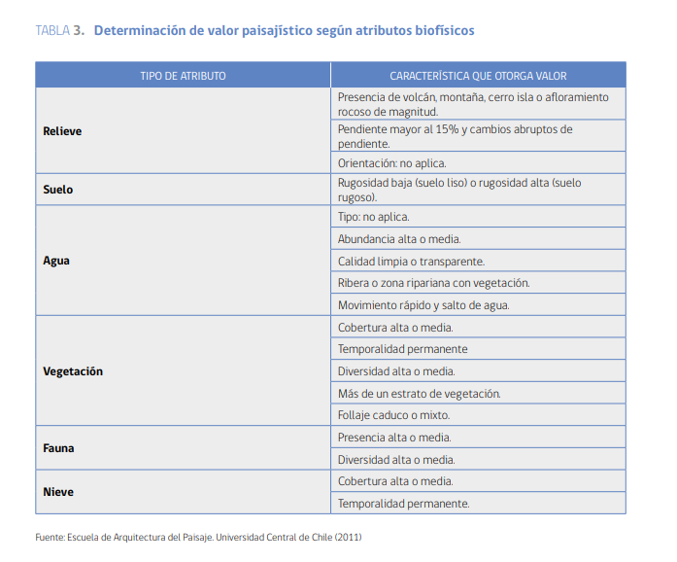

 | Relieve | Pendiente
 | Vegetación | Cobertura
 |  | Diversidad | BN
 | Nieve | Cobertura
 |  | Temporalidad

